Sheet1
 | Ảnh | Hãng | Tên | Giá | giá gốc | phần trăm giảm
1 | 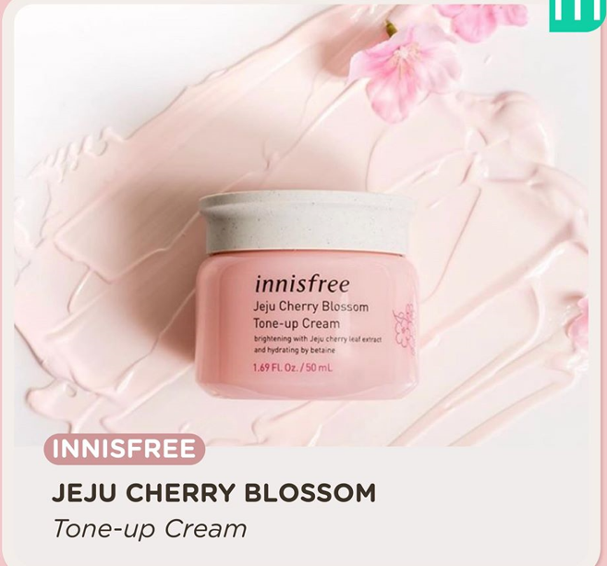 | Innisfree | Innisfree Blossom | 400.000 đ | 500.000 đ | 20%
2 |  | Innisfree | Innisfree Green Tea | 499.000 đ | 750.000 đ | 33%
3 | 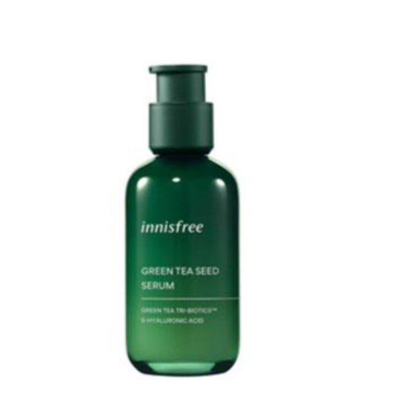 | Innisfree | Innisfree Green Tea Seed Serum | 440.000 đ | 630.000 đ | 30%
4 |  | Innisfree | Innisfree Tone Up No Sebum Sunscreen EX SPF50/PA++++ 60ml | 269.000 đ | 299.000 đ | 10%
5 |  | Innisfree | Innisfree Green Tea Hydrating Amino Acid Cleansing Oil 150 ml | 375.000 đ | 500.000 đ | 25%
6 |  | Innisfree | Innisfree Black Tea Youth Enhancing Ampoule 30 ml | 616.000 đ | 880.000 đ | 30%

